datos no agrupados
6, Califique del 1 al 100 su conocimiento sobre la aplicación de su preferencia para aprender idiomas
1 | 67
2 | 70
3 | 70
4 | 70 | Datos no agrupados | Columna1 |  | Cuartiles
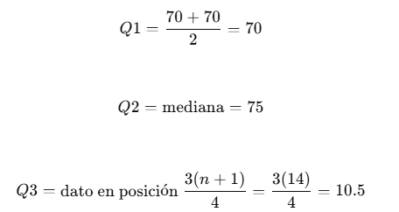
5 | 75
6 | 75 |  | Media | 78.40
7 | 75 |  | Error típico | 1.19
8 | 80 |  | Mediana | 75
9 | 80 |  | Moda | 70
10 | 80 |  | Desviación estándar | 9.39
11 | 87 |  | Varianza de la muestra | 88.30
12 | 90 |  | Curtosis | 0.92
13 | 100 |  | Mínimo | 67
Total | 1019 |  | Máximo | 100 | Percentiles
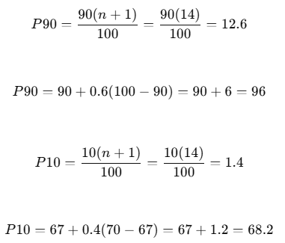
 |  |  | Suma | 1019
 |  |  | CV | 1.13
 |  |  | CA | 1.09
 |  | CUARTILES | q1= | 70
 |  |  | q2= | 75
 |  |  | q3= | 10.50

 |  | PERCENTILES | p90= | 96
 |  |  | p10= | 68.2
 |  | CURTOSIS
 |  |  | curtosis= | -0.33

tecnicas_conteo
Se quiere elegir a 20 estudiantes de la carrera de TICs, que tiene un total de 100, para darles un mes de Duolingo gratis.
Si un estudiante tiene 5 formas diferentes de aprender idiomas en Duolingo, 3 en HelloTalk y 7 en Busuu, ¿cuántas formas tiene de aprender en Duolingo?

n= | 100 |  | Duolingo | 5
r= | 20 |  | HelloTalk | 3
 |  |  | Busuu | 7

 | = | 1,304*10^39 | n= | 15
 |  |  | r= | 5

 |  |  |  | = | 3003

dist_prob_disc
Distribución binomial
De un total de 20 personas se sabe que 4 prefieren magistv, determine la probabilidad de que:
Exactamente 2 prefieran magistv.

n | 20
prefieren magistv | 4
p | 0.2
q | 0.8

De un total de 25 estudiantes, se sabe que 5 no utilizan aplicaciones para aprender idiomas. Se toma una muestra de 7 estudiantes. Determine la probabilidad de que:
* Exactamente 5 no utilicen las aplicaciones para aprender idiomas.

*
N=25 |  | = | 0.0004
S=5
n=7
x=5

